상품제안서
케이스 무지밴드 | 상품코드: S25455

 |  |  |  |  |  |  | 02-713-8555 | www.synergygift.co.kr
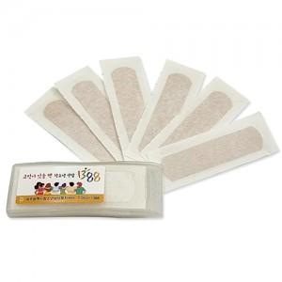

【상세/제작정보】

【인쇄/포장옵션】 | 스티커 / OPP(비닐)

【공급단가】 | 수량 | 2,000~ | 3,000~ | 5,000~ | 10,000~ | 20,000~
*VAT별도 | 5매 | 270원 | 260원 | 260원 | 250원 | 240원
 | 6매 | 300원 | 290원 | 280원 | 270원 | 260원
 | 7매 | 330원 | 320원 | 320원 | 300원 | 290원
 | 8매 | 360원 | 350원 | 350원 | 330원 | 320원

【상품 URL】 | https://www.synergygift.co.kr:443/src/goods_detail.php?gdno=25455

